Oppskrift
Crudite Buffalo WingsCrudite Buffalo Wings
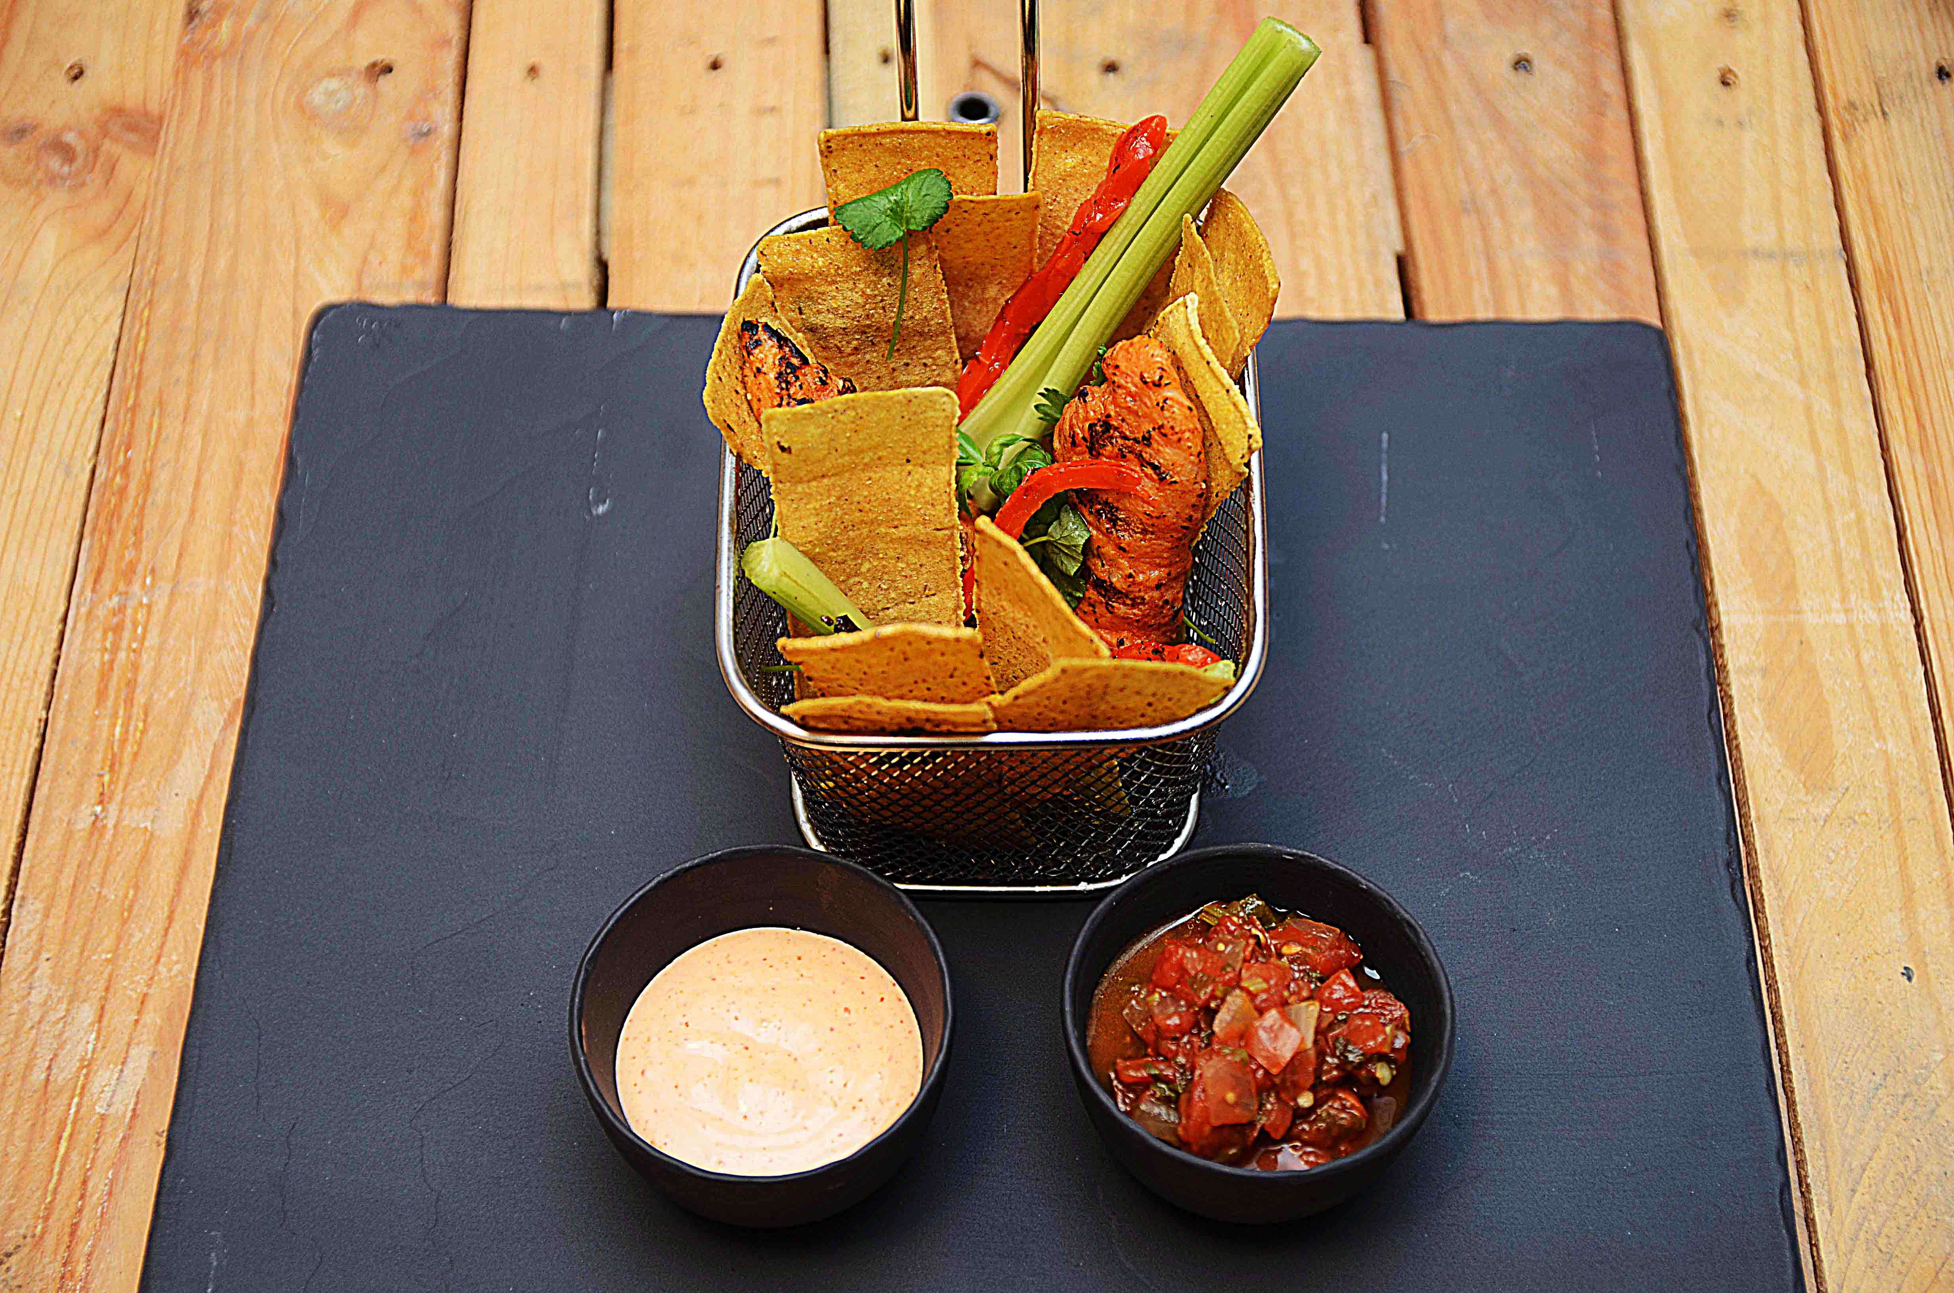

Stek kyllinvinger Friter tortilla-strips. Mikse TABASCO® Buffalo sauce og smør i en kjele. Vend kyllingen i sausen. Miks TABASCO® Chipotle og majones til Chipotle-Mayo. Legg opp i skål. Legg opp Salsa Fresca i egen skål Legg opp kyllingvinger og tortilla-strips sammen med stangselleri og soltørket paprika, se bilde. Stek kyllinvinger Friter tortilla-strips. Mikse TABASCO® Buffalo sauce og smør i en kjele. Vend kyllingen i sausen. Miks TABASCO® Chipotle og majones til Chipotle-Mayo. Legg opp i skål. Legg opp Salsa Fresca i egen skål Legg opp kyllingvinger og tortilla-strips sammen med stangselleri og soltørket paprika, se bilde.
Number of servingsNumber of servings | 1
EPDEPD | ProductProduct | Per servingPer serving |  | TotalTotal |  | QtyPerPackQtyPerPack | PackSizePackSize | PackUnitPackUnit | PackagingPackaging | ItemsItems
 | Kyllingvinger Kyllingvinger | 0.1 | kgkg | 0 | kgkg |  |  |  |  | 0
25523542552354 | TABASCO® Buffalo Style Hot S. TABASCO® Buffalo Style Hot S. | 0.01 | ll | 0 | ll | 2 | 1.89 | ll | 2x1.89l2x1.89l | 0
 | Smør Smør | 0.02 | kgkg | 0 | kgkg |  |  |  |  | 0
24293142429314 | TABASCO® Chipotle Sauce TABASCO® Chipotle Sauce | 0.005 | ll | 0 | ll | 2 | 1.89 | ll | 2x1.89l2x1.89l | 0
44687244468724 | Salsa Fresca Salsa Fresca | 0.025 | kgkg | 0 | kgkg | 6 | 2.8 | kgkg | 6x2.8kg6x2.8kg | 0
40212424021242 | Kullgrillet Paprika Rød&Gul Kullgrillet Paprika Rød&Gul | 0.01 | kgkg | 0 | kgkg | 6 | 1 | kgkg | 6x1kg6x1kg | 0
 | Stangselleri Stangselleri | 0.02 | kgkg | 0 | kgkg |  |  |  |  | 0

 | * Allergens* Allergens

